parameters
WAREHOUSE REAL-TIME SIMULATOR

 |  |  | Animation: | ON |  |  |  | Animation speed: | MAX

 |  |  |  |  | 2 |  |  |  |  | 21

 |  |  | Number of racks: | 12 |  |  |  |  |  |  |  |  |  | 5

 |  |  | Number of slots in a rack: | 10 |  |  |  |  |  |  |  |  |  | 7

 |  |  | Number of storage levels: | 1

 |  |  | Number of forklifts: | 3

 |  |  | Number of items on pick list: | 12 |  |  |  |  |  |  |  |  |  | 12

 |  |  | Forklift movement time: 1 field horizontally (a) (in seconds): | 0.52 |  |  |  |  |  |  |  |  |  | 52

 |  |  | Forklift movement time: 1 field vertically (b) (in seconds): | 1.32 |  |  |  |  |  |  |  | 132 |  | 132

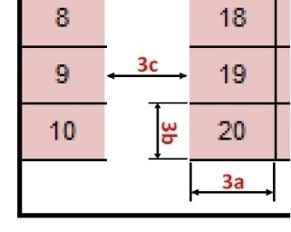
 |  |  | Forklift movement time: 1 field horizontally (c) (in seconds): | 1.2 |  |  |  |  |  |  |  | 132 |  | 120

 |  |  | Forklift movement time: turn aside (in seconds): | 3.3 |  |  |  |  |  |  |  | 330 |  | 330

 |  |  | Forklift movement time: turn back (in seconds): | 5.7 |  |  |  |  |  |  |  | 570 |  | 570

 |  |  | Forklift movement time: pick item (in seconds): | 14.36 |  |  |  |  |  |  |  | 1436 |  | 1436

 |  |  | Forklift movement time: unload (in seconds): | 54.16 |  |  |  |  |  |  |  | 5416 |  | 5416

 |  |  | Forklift movement time: lift 1 level up + down (in seconds): | 20 |  |  |  |  |  |  |  | 2000 |  | 2000

 |  |  | Working hours from: | 12:00:00 |  |  | 2 | to: | 15:00:00 |  |  | 2 | 720 | 900

 |  |  | Orders appearance: | expon. |  |  | 2 |  |  |  |  |  |  | 2

 | Time period 1 from: | 12:00:00 |  | to: | 13:30:00 | Average time between two orders: |  | 0:03:34 |  |  | 214

 | Time period 2 from: | 13:30:00 | 810 | to: | 15:00:00 | Average time between two orders: |  | 0:05:22 |  |  | 322 | 0

 | Time period 3 from: | 17:00:00 | 1020 | to: | 15:00:00 | Average time between two orders: |  | 0:01:00 |  |  | 60 | 1

 | Time period 4 from: | 18:30:00 | 1110 | to: | 15:00:00 | Average time between two orders: |  | 0:02:00 |  |  | 120 | 1

 | Time period 5 from: | 19:05:00 | 1145 | to: | 15:00:00 | Average time between two orders: |  | 0:00:01 |  |  | 1 | 1

 | Time period 6 from: | 20:01:00 | 1201 | to: | 15:00:00 | Average time between two orders: |  | 0:00:01 |  |  | 1 | 1

 | Time period 7 from: | 22:42:00 | 1362 | to: | 15:00:00 | Average time between two orders: |  | 0:00:04 |  |  | 4 | 1

 | Time period 8 from: | 23:59:00 | 1439 | to: | 15:00:00 | Average time between two orders: |  | 0:00:01 |  |  | 1 | 1

 | Pick probability level 1: | 100.00% |  |  |  |  | Pick probability level 2: | 0.00% |  |  |  |  | 2000 | 2000

 | Pick probability level 3: | 0.00% |  |  |  |  | Pick probability level 4: | 0.00% |  |  |  |  | 1000 | 1000

 | Pick probability level 5: | 0.00% |  |  |  |  | Pick probability level 6: | 0.00% |  |  |  |  | 1000 | 1000

 | Pick probability level 7: | 0.00% |  |  |  |  | Pick probability level 8: | 0.00% |  |  |  |  | 500 | 500

 | Pick probability level 9: | 0.00% |  |  |  |  | Pick probability level 10: | 0.00% |  |  |  |  | 500

 |  |  | Number of replications (working days): | 3

 |  |  | Random seed: | 3990 |  |  |  |  |  |  |  |  |  | 3990

report - forklifts
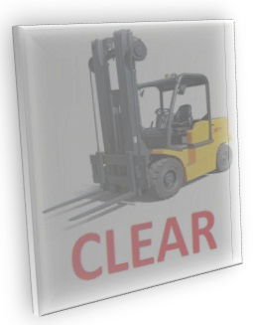 Day | Forklift number | Number of pick lists completed | Working time | Idle time | Blocking time | Number of fields a driven | Number of fields b driven | Number of fields c driven | Number of turns aside | Number of turns back | Routing method | Number of racks | Number of slots in a rack | Number of storage levels | Total number of forklifts | Random seed | Number of items picked from level 1 | Number of items picked from level 2 | Number of items picked from level 3 | Number of items picked from level 4 | Number of items picked from level 5 | Number of items picked from level 6 | Number of items picked from level 7 | Number of items picked from level 8 | Number of items picked from level 9 | Number of items picked from level 10

report - orders
 Day | Pick list number | Forklift number | Order arrival time | Order picking start time | Order picking end time | Blocking time | Number of fields a driven | Number of fields b driven | Number of fields c driven | Number of turns aside | Number of turns back | Routing method | Number of racks | Number of slots in a rack | Number of storage levels | Total number of forklifts | Random seed | Slot number / storage level number

